CollectiveAccess
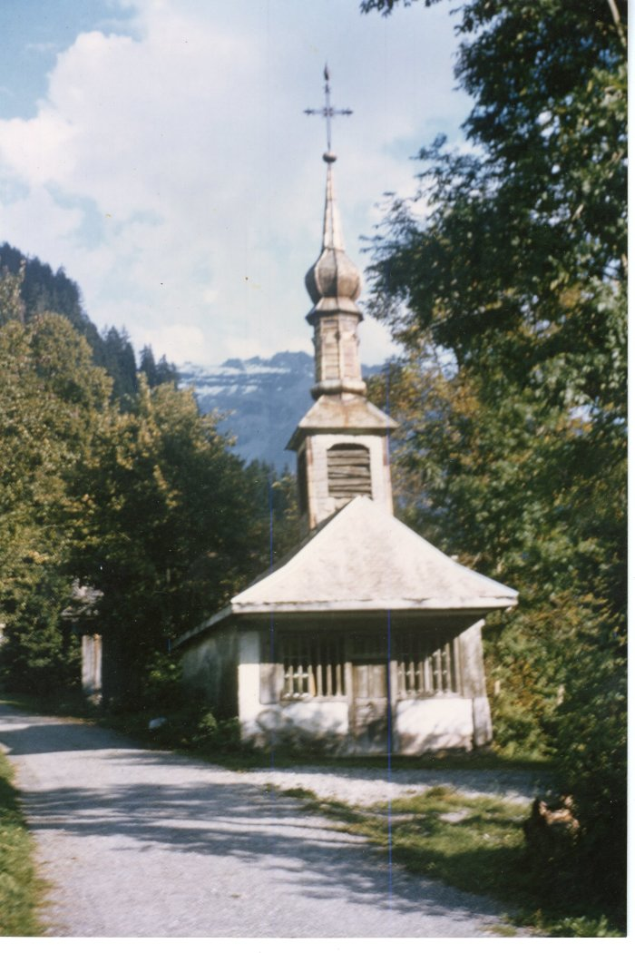
Image | Object | Description | Date
 | Chapelle du hameau "Le Mont" 1964 (38-002) | Chapelle du hameau "Le Mont" 1964
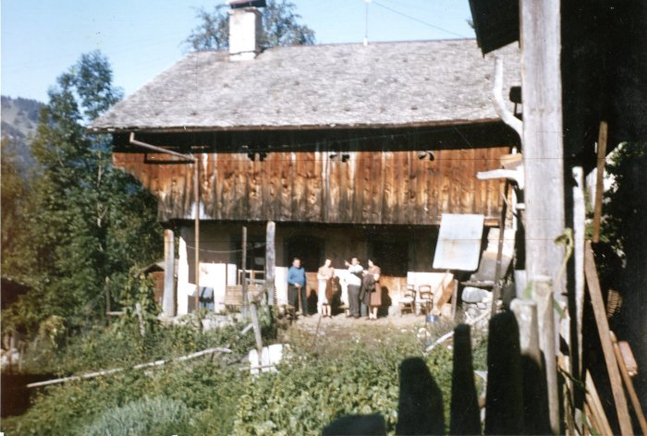 | Photo du chalet de la famille PREVOST et BOISRENOULT - 1964 (38-001) | Photo du chalet de la famille PREVOST et BOISRENOULT - 1964
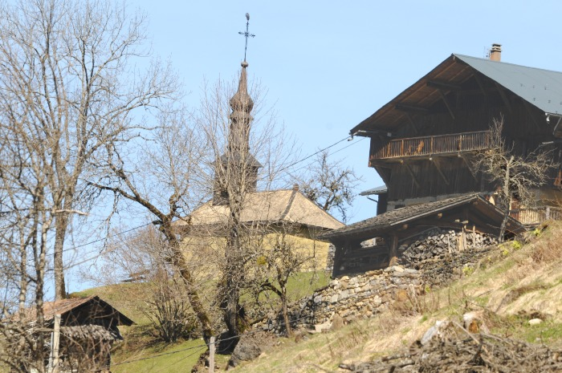 | Hameau LE MONT (1-039) | Hameau "LE MONT " Altitude 973M Photos : Chalets et Chapelle du Mont
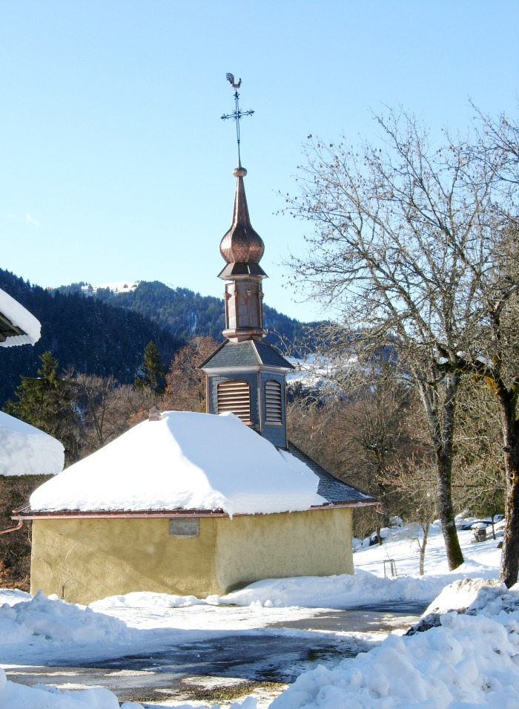
 | Chapelle du Hameau le Mont (1-027) | Chapelle du Hameau le Mont sous la neige
 | Chapelle du hameau LE MONT (1-026) | Chapelle du hameau LE MONT sous la neige
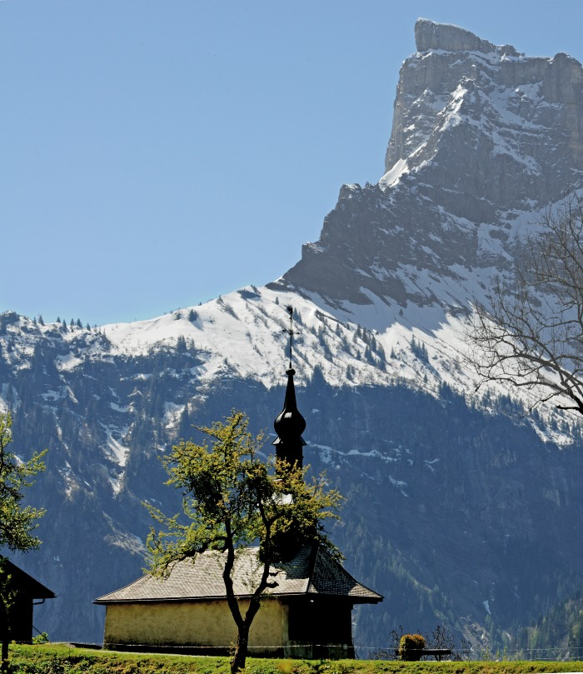
 | Photo de la chapelle du MONT (1-025) | La Chapelle du hameau " LE MONT " a été érigée en 1623 dédiée a Saint Bernard des Alpes dit " de Menthon " belvédère sur la Pointe de Sales 2733m

